报价单
 |  | SLT0012523拉带钣金报价单 |  |  |  |  |  |  |  |  | 日期： |  |  | 2025-07-24 |  |  |  |  |  |  | 2 |  |  |  |  |  | 10493
序 号 | 件号 | 名称 | 产品简图 | 材质 | 料厚 （mm） | 产品展开尺寸 |  | 零件 重量（Kg） | 排样简图 | 坯料信息 |  |  |  | 单件 步距重 （kg） | 材料 利用率 % | 工序号 | 工序内容 | 说明 | 模具类型 | 设备 | 数量 （套） | 模具尺寸预估 |  |  | 系数 | 重量 | 模具金额 | 母线调试费用 Homeline | 运费 Freight | 总计（未税） Total Price （Without VAT) | 总计（含税） Total Price （Without VAT) | 备注
 |  |  |  |  |  | 长 | 宽 |  |  | 料宽 （mm） | 料长 （mm） | 步距 | 出数 |  |  |  |  |  |  |  |  | 长 （mm） | 宽 （mm） | 高 （mm）
1 | SLT0012523 | 拉带钣金 |  | BQB-310 | 3.0 | 50 | 26 | 0.026 | 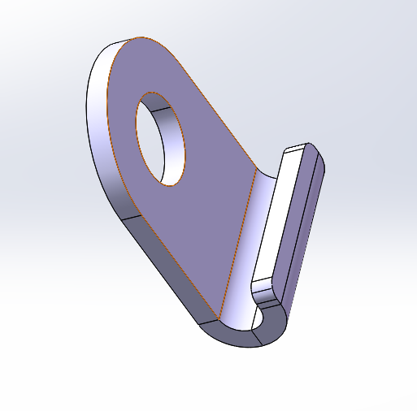 | 56 | 1250 | 30 | 一出一 | 0.04 | 65.00% | OP10 | 落料冲孔 | 单工序 | 钢板模 | 80T | 1 | 350 | 320 | 300 | 0.55 | 0.15 | 5077
 |  |  |  |  |  |  |  |  |  |  |  |  |  |  |  | OP20 | 折弯模 | 单工序 | 钢板模 | 63T | 1 | 350 | 320 | 320 | 0.55 | 0.15 | 5416

 |  |  |  |  |  |  |  |  |  |  |  |  |  |  |  |  |  |  |  |  |  |  |  |  |  |  | 0

 |  |  |  |  |  |  |  |  |  |  |  |  |  |  |  | 总计

 | 说明： | 注： 1.本报价30天内有效，超过30条需重新询价。 2.同意承接单个零件。 3.我公司承诺中标后，按所报价格进行承接模具制造，能满足报价表中工艺数据。

